상품제안서
소유 말랑별 다용도 파우치 필통 SOYU-PH100 (무료인쇄) | 상품코드: F32741

 |  |  |  |  |  |  | 02-412-0044 | www.easy1.co.kr
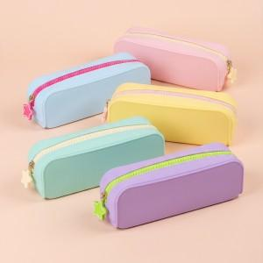

【상세/제작정보】 | <p><span style="font-size: 12pt;"><b>** 주문전 재고확인 필수입니다!!</b></span></p><p><span style="font-size: 12pt;"><b>** 배송비- 한박스 40개 / 3000원별도</b></span></p>

【인쇄/포장옵션】 | 레이저 / 포장지포장

【공급단가】 | 수량 | 50~ | 100~ | 500~ | 1,000~ | 2,000~
*VAT별도 | 단가 | 6,300원 | 6,150원 | 5,750원 | 5,650원 | 5,600원

【상품 URL】 | https://easy1.co.kr:443/src/goods_detail.php?gdno=32741

